Sheet1
AOR三军理论
by 阳 2023.2.2（修改后）
陆军
1、大纵深作战理论 | 3、协同作战理论 |  | 2、堑壕战理论 | 4、决战速胜理论
以杀伤兵器的同时压制敌人的整个防御纵深，在选定的方向上突破其战术地幅，将预备队迅速投入交战，将战术上的突破转为战略上的突破。 | 单一兵种的孤军奋战已经落后，战役中应追求陆海空、步坦炮和航空兵之间的相互配合，形成诸多兵种协同作战的目的。 |  | 在防御战中，注重适时使用战役预备队和战略预备队采取进攻行动，以强有力的反击和反突击，稳定防御战线，然后恢复防御态势。 | 通过几次大型战役与决战性战役，迅速击败对手，从而取得战争的胜利，攫取空前的战果。着重提高全体陆军突破属性
着重属性：步兵组织度恢复、陆军软攻、陆军硬攻、陆军突破、协同性、计划速度 | 着重属性：增援率、协同率、空优、登陆惩罚、支援连组织度、炮兵组织度、全体陆军伤害增益 |  | 着重属性：堑壕值、计划上限、计划速度、陆军防御值、陆军突破、步兵组织度 | 着重属性：步兵和坦克组织度、组织度恢复、坦克突破、陆军损耗、移动中组织度损失、补给消耗
改自：机动作战 | 改自：优势火力 |  | 改自：决战计划 | 改自：人海突击
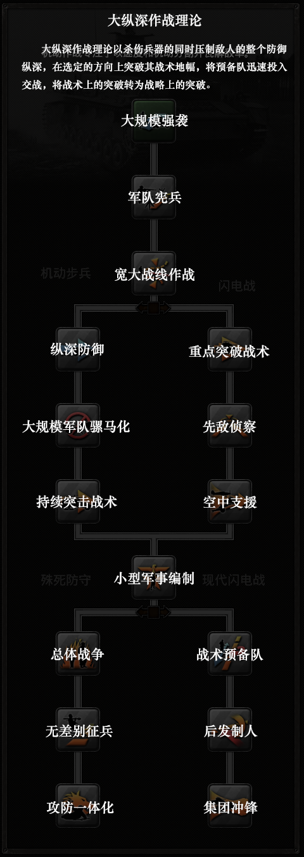
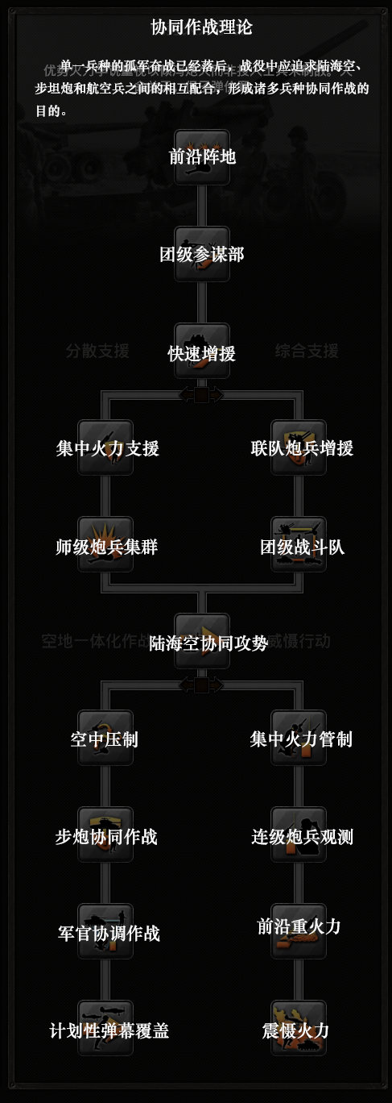
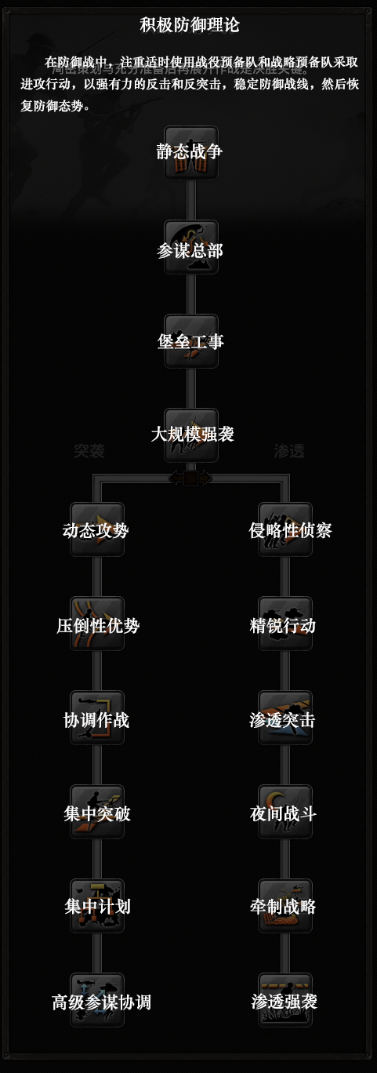
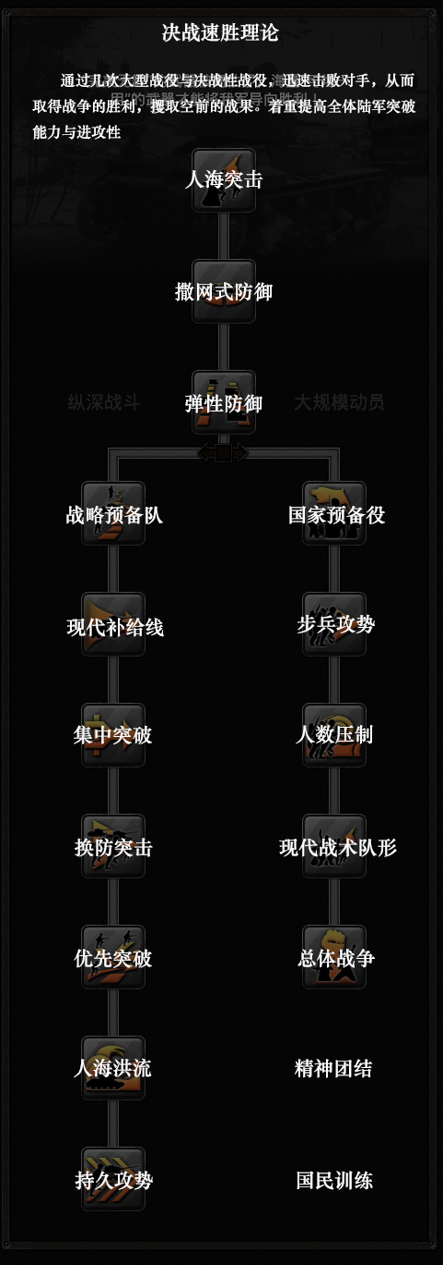

海军
1、存在舰队学说（战列舰为主） |  | 2、绿水舰队学说（轻型舰艇加少量重巡战列） |  | 3、贸易袭击（破交作战

空军
1、轰炸机制空理论 |  | 2、支援打击理论

